Grafik leer
 |  | 0 | 10 | 20 | 30 | 40 | 50 | 60 | 70 | 80 | 90 | 100 | 110 | 120 | 130 | 140 | 150 | 160 | 170
Fixe Kosten | #DIV/0! | #DIV/0! | #DIV/0! | #DIV/0! | #DIV/0! | #DIV/0! | #DIV/0! | #DIV/0! | #DIV/0! | #DIV/0! | #DIV/0! | #DIV/0! | #DIV/0! | #DIV/0! | #DIV/0! | #DIV/0! | #DIV/0! | #DIV/0! | #DIV/0!
var Kosten | #DIV/0! | #DIV/0! | #DIV/0! | #DIV/0! | #DIV/0! | #DIV/0! | #DIV/0! | #DIV/0! | #DIV/0! | #DIV/0! | #DIV/0! | #DIV/0! | #DIV/0! | #DIV/0! | #DIV/0! | #DIV/0! | #DIV/0! | #DIV/0! | #DIV/0!
Totalkosten | #DIV/0! | #DIV/0! | #DIV/0! | #DIV/0! | #DIV/0! | #DIV/0! | #DIV/0! | #DIV/0! | #DIV/0! | #DIV/0! | #DIV/0! | #DIV/0! | #DIV/0! | #DIV/0! | #DIV/0! | #DIV/0! | #DIV/0! | #DIV/0! | #DIV/0!
Umsatz | 0 | 0 | 0 | 0 | 0 | 0 | 0 | 0 | 0 | 0 | 0 | 0 | 0 | 0 | 0 | 0 | 0 | 0 | 0
Deckungsbeitrag | #DIV/0! | #DIV/0! | #DIV/0! | #DIV/0! | #DIV/0! | #DIV/0! | #DIV/0! | #DIV/0! | #DIV/0! | #DIV/0! | #DIV/0! | #DIV/0! | #DIV/0! | #DIV/0! | #DIV/0! | #DIV/0! | #DIV/0! | #DIV/0! | #DIV/0!

Nutzschwelle
 | Fixe Kosten | var Kosten | Umsatz | Totalkosten | Deckungsbeitrag
 | 1540 | 0 | 0 | 1540 | 0
 | 1540 | 51.571428571 | 400 | 1591.5714286 | 348.42857143
 | 1540 | 103.14285714 | 800 | 1643.1428571 | 696.85714286
 | 1540 | 154.71428571 | 1200 | 1694.7142857 | 1045.2857143
 | 1540 | 206.28571429 | 1600 | 1746.2857143 | 1393.7142857
 | 1540 | 257.85714286 | 2000 | 1797.8571429 | 1742.1428571
 | 1540 | 309.42857143 | 2400 | 1849.4285714 | 2090.5714286
 | Fixe Kosten | var Kosten | Umsatz | Totalkosten | Deckungsbeitrag
 | 1540 | 0 | 0 | 1540 | 0
 | 1540 | 51.571428571 | 400 | 1591.5714286 | 348.42857143
 | 1540 | 103.14285714 | 800 | 1643.1428571 | 696.85714286
 | 1540 | 154.71428571 | 1200 | 1694.7142857 | 1045.2857143
 | 1540 | 206.28571429 | 1600 | 1746.2857143 | 1393.7142857
 | 1540 | 257.85714286 | 2000 | 1797.8571429 | 1742.1428571
 | 1540 | 309.42857143 | 2400 | 1849.4285714 | 2090.5714286

Es sind nur die reinen Anlagenkosten berücksichtigt, weitere Kosten, wie Gebäude etc. separat berechnen

Musterrechnung ausgefüllt
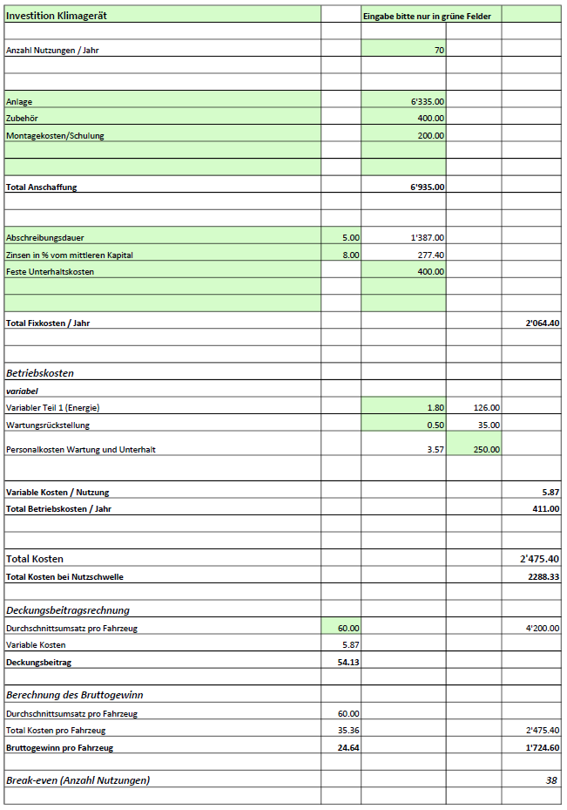

Grafik Musterrechnung
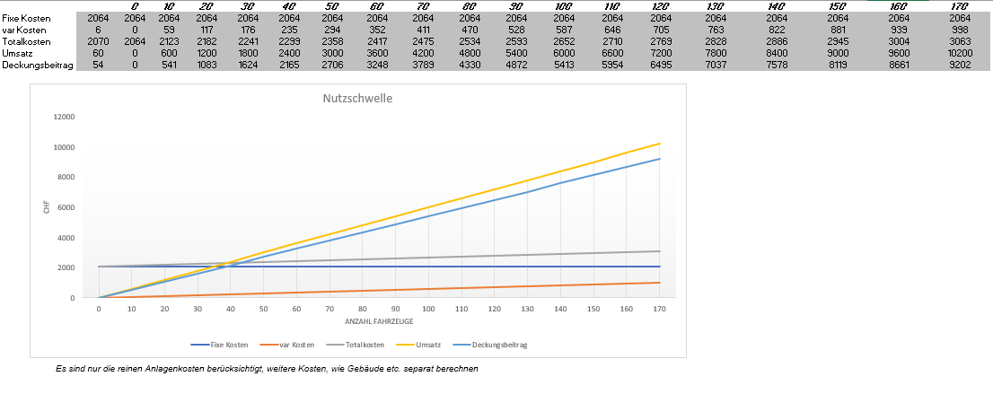
 | #BEZUG! | #BEZUG! | #BEZUG! | Totalkosten | Deckungsbeitrag
 | 1 | 1 | 1 | 1 | 1

